Kap 1
Matematik 1c - Aritmetik |  |  |  |  | Är du färdig med dagens uppgifter? Gör då ett par av de som är överhoppade. Övning ger färdighet. =)
Vecka | Lektion | Sidor i boken | Grundläggande | Fördjupning | Utmanande
34 | Mån |  | Introduktion, förkunskapstest
 | Tis | 13 - 15 | Primtal och faktorisering 1120, 1121, 1122, 1123, 1124, 1125, 1126, 1127, 1129, 1130
35 | Mån |  | Uppgift: Skolan | 1131, 1132, 1133, 1134, 1135 | 1136, 1137, 1138, extrauppgift Fåraherden
 | Tis | 20 - 22 | Uppgift: Tårtorna Bråk 1204, 1205, 1206, 1207, 1208, 1209, 1210, 1211, 1212 | 1213, 1214, 1215, 1216, 1217 | 1218, 1219, 1220
 | Ons | 23 - 26 30 - 31 | Räkna med bråk 1226, 1227, 1228, 1229, 1231, 1232, 1233, 1235, 1236 | 1237, 1238, 1240, 1241, 1242 | 1243, 1244, 1245, 1246
 | Tors | 32 - 33 | Uppgift: Klippa gräs Kvadratrötter 1280, 1281, 1282,1283, 1285, 1287 | 1288, 1289

36 | Mån | 34-35 | Potenser 1302, 1303, 1304, 1305, 1307, 1308, 1309 | 1310, 1311, 1313, 1314, 1315 | 1316, 1318
 | Tis | 36 - 39 | Forts. Potenser 1323, 1324, 1325 1327, 1328, 1329, 1330 | 1331, 1332, 1333, 1335 | 1337
 | Tis | 42-43 | TEMA: Makrokosmos och mikrokosmos
 | Onsdag | 44 - 46 | Talbaser 1366, 1367, 1368, 1369, 1371 | 1372, 1373, 1375 | Tankenöt 19
Utdrag ur det centrala innehållet för Matematik 1c:
* Egenskaper hos mängden av heltal, olika talbaser samt begreppen primtal och delbarhet.
* Metoder för beräkningar inom vardagslivet och karaktärsämnena med reella tal skrivna på olika former,
inklusive potenser med reella exponenter samt strategier för användning av digitala verktyg.

Kap 2
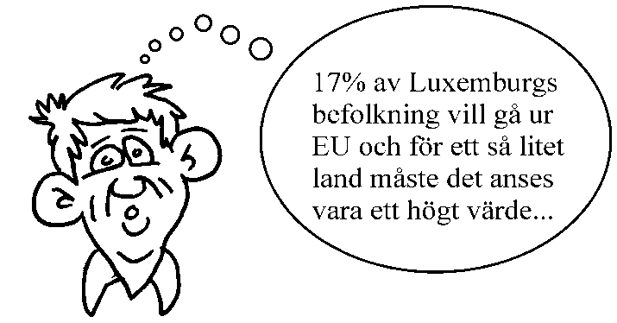
Matematik 1c - Procent
Vecka | Lektion | Grundläggande | Fördjupning | Utmanande
36 | Tors | Tre basproblem: 2103, 2104, 2105, 2106, 2107, 2108, 2109, 2110, 2111, 2112, Procentenheter: 2124, 2125, 2126 | Tre basproblem: 2113, 2114, 2116, 2117, 2119, Procentenheter: 2128 | 2122, 2130
37 | Mån | Utan räknare: 2133, 2134, 2135, 2136, 2137 Förändringsfaktorn: 2204 - 2207, 2211, 2213 | Utan räknare: 2139 Förändringsfaktorn: 2215, 2216
 | Tis | Upprepade procentuella förändringar: 2223, 2224, 2225, 2226 Problemlösning: 2239, 2240 | Upprepade procentuella förändringar: 2228, 2232, 2233, 2235 Problemlösning: 2241, 2242, 2243, OBS! Titta på En problemlösningsstrategi s49 och använd den | 2236, 2237, 2244, 2245
 | Ons | Lån & Index: 2304, 2305, 2306, 2307, 2312, 2314, 2320, 2321, 2322, 2328, 2329, 2330, 2331 | 2308, 2309, 2310, 2311, 2315, 2316, 2323, 2324, 2325, 2326, 2332, 2333
 | Tors | Blandade övningar s. 94-95
38 | Mån | PROV kap 1 och 2 UTAN räknare
 | Tis | PROV kap 1 och 2 MED räknare

Kap 3
Matematik 1c - Algebra
Vecka | Lektion | Grundläggande | Fördjupning | Utmanande | Övrigt
38 | Tors | Genomgång av prov kap 1+2
 | Fre | Algebraiska uttryck: 3104, 3105, 3106, 3107, 3108, 3109, 3110, 3111, 3112, 3115 | 3116, 3117, 3118, 3119 | 3120
39 | Tis | Algebraiska förenklingar: 3123, 3124, 3125, 3128, 3129 Faktorisera: 3138, 3139, 3140, 3141, 3142, 3143, 3144 | 3130, 3131, 3132, 3146, 3147, 3149, 3150 | 3133, 3134, 3135, 3151, 3152 | Extra övningar finns
 | Ons | Ekvationsbegreppet: 3203, 3204, 3205, 3207, 3208, 3210, 3211 Ekvationslösningens grunder: 3224, 3225, 3227, 3228, 3229 | 3213, 3217, 3218, 3219, 3230, 3231, 3232, 3236, 3237, 3238 | 3220, 3221, 3222, 3239, 3240
 | tors | Problemlösning: 3243, 3244, 3245, 3246, 3248, 3249, 3250, 3251, 3252, 3254, 3256, 3257 | 3258, 3259, 3260, 3262, 3263 | 3264, 3265, 3266
 | Fre | Olikheter: 3270, 3271, 3272, 3273, 3274, 3275, 3276, 3277, 3278, 3279 | 3280, 3281, 3282, 3283 | 3284
40 | Tis | Enkla x^2-ekvationer: 3303, 3304, 3305, 3306 Ekvationen x^n = a: 3317, 3318, 3319, 3320, 3321 | 3307, 3308, 3309, 3310, 3311, 3312, 3322, 3323, 3324, 3325, 3326, 3327, 3328, 3329, 3330, 3331, | 3313, 3332, 3333, 3334,
 | Ons | Formler: 3403, 3404, 3405, 3406, 3407, 3408, 3409 3410 | 3411, 3412, 3413, 3414, 3415, 3416 | 3417, 3418
 | Tors | Mönster och formler: 3420, 3421, 3422, 3423, Lösa ut formler: 3431, 3432, 3433, 3434, 3435, 3436, 3437, 3438 | 3424, 3425, 3426, 3427, 3439, 3440, 3441, 3442, 3443, 3444, 3445 | 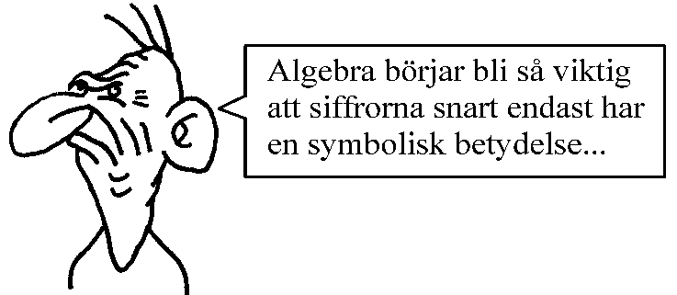 3428, 3446, 3447, 3448
 | Fre | Undersöka och bevisa: 3502, 3503, 3504, 3505, 3506, 3507, 3508

Kap 5
Matematik 1c - Sannolikhetslära och Statistik |  |  |  |  | Är du färdig med dagens uppgifter?
Vecka | Lektion | Grundläggande | Fördjupning | Utmanande
42 | Tors | Enkla slumpförsök 5102, 5103, 5106, 5108, 5110 | 5112, 5115, 5116 | 5119, 5121 | Gör då ett par av de som är överhoppade. Övning ger färdighet. =)
 | Fre | Experimentella sannolikheter 5124, 5125, 5128 | 5132
43 | Tis | Flerstegsförsök 5202, 5205 | 5207, 5208, | 5209, 5211,
 | Ons | Träddiagram 5214, 5216, 5218 | 5220, 5222, 5226 | 5227
 | Tors | Beroende händelser 5229 Komplementhändelser 5238, 5239 | 5232, 5242, 5243 | 5234, 5245, 5248
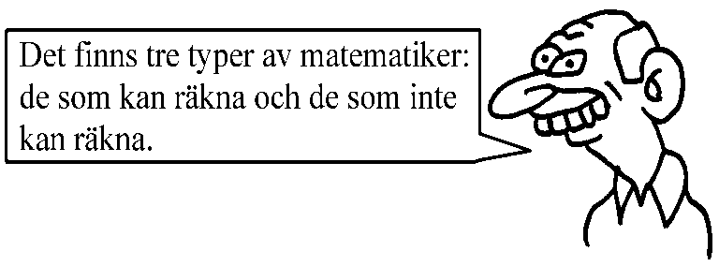
 | Fre | Statistik 5304, 5305, 5308, 5311, 5324, 5326S | 5313 Blandade övningar | Större uppgift
45 | Tis | Repetition. Blandade uppgifter sid 220-222, 270-272
 | Ons | Prov kap 3 - 5 UTAN räknare
 | Tors | Prov kap 3 - 5 MED räknare

Kap 6
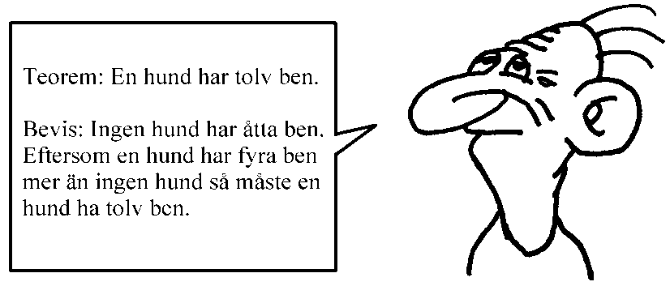
Matematik 1c - Grafer och funktioner
Vecka | Lektion | Grundläggande | Fördjupning | Utmanande
45 | Fre | Genomgång prov kap 3-5
46 | Tis | Direkt proportionalitet: 6123, 6124, 6125, 6126, 6127, 6128 | 6130, 6131 | 6132 | Titta igenom sid 278-283 och fundera om du måste repetera detta på egen hand
 | Ons | Funktionsbegreppet: 6205, 6206, 6207, 6209, 6210, 6211, 6212, 6213, 6214, 6215, 6216, 6217 | 6218, 6220, 6221, 6222, 6223, 6224, 6225 | 6226, 6227
 | Tors (på egen hand) | Linjära modeller: 6230, 6231, 6232, 6233 | 6234, 6235, 6236 | 6237, Avsnitt "Räta linjens ekvation" är fördjupning
 | Fre (på egen hand) | Uttryck, ekvation, olikhet och funktion: 6249, 6250, 6251, 6252 | 6253, 6254, 6255
47 | Tis | Grafisk lösning av linjära ekvationer och olikheter: 6257, 6258, 6259 | 6260, 6261, 6262, 6263 | 6264, 6265
 | Ons | Exponentialfunktioner: 6268, 6269, 6270, 6271, 6272 | 6273, 6274, 6275 | 6277
 | Tors | Potensfunktioner: 6280, 6281, 6282, 6283, 6284 | 6285, 6286, 6287 | 6288
 | Fre | Olika matematiska modeller: 6292, 6293, 6294 | 6295, 6296, 6297, | 62AA, 62AB
48 | Tis | E-prov på hela kursen | Utan räknare
 | Ons | E-prov på hela kursen | Med räknare
 | Tors | Genomgång E-prov
 | Fre | Inför NP
49 | Tis | Muntliga NP
 | Ons | Muntliga NP
 | Tors | Muntliga NP
 | Fre | Inför NP
50 | Tis | Inför NP
 | Ons | Inför NP
 | Tors | Inför NP
 | Fre | NP MA1c
51 | Mån | Andra lektioner ersätter mattelektionen
 | Tis | Andra lektioner ersätter mattelektionen
 | Ons | Betygssamtal

